シート1
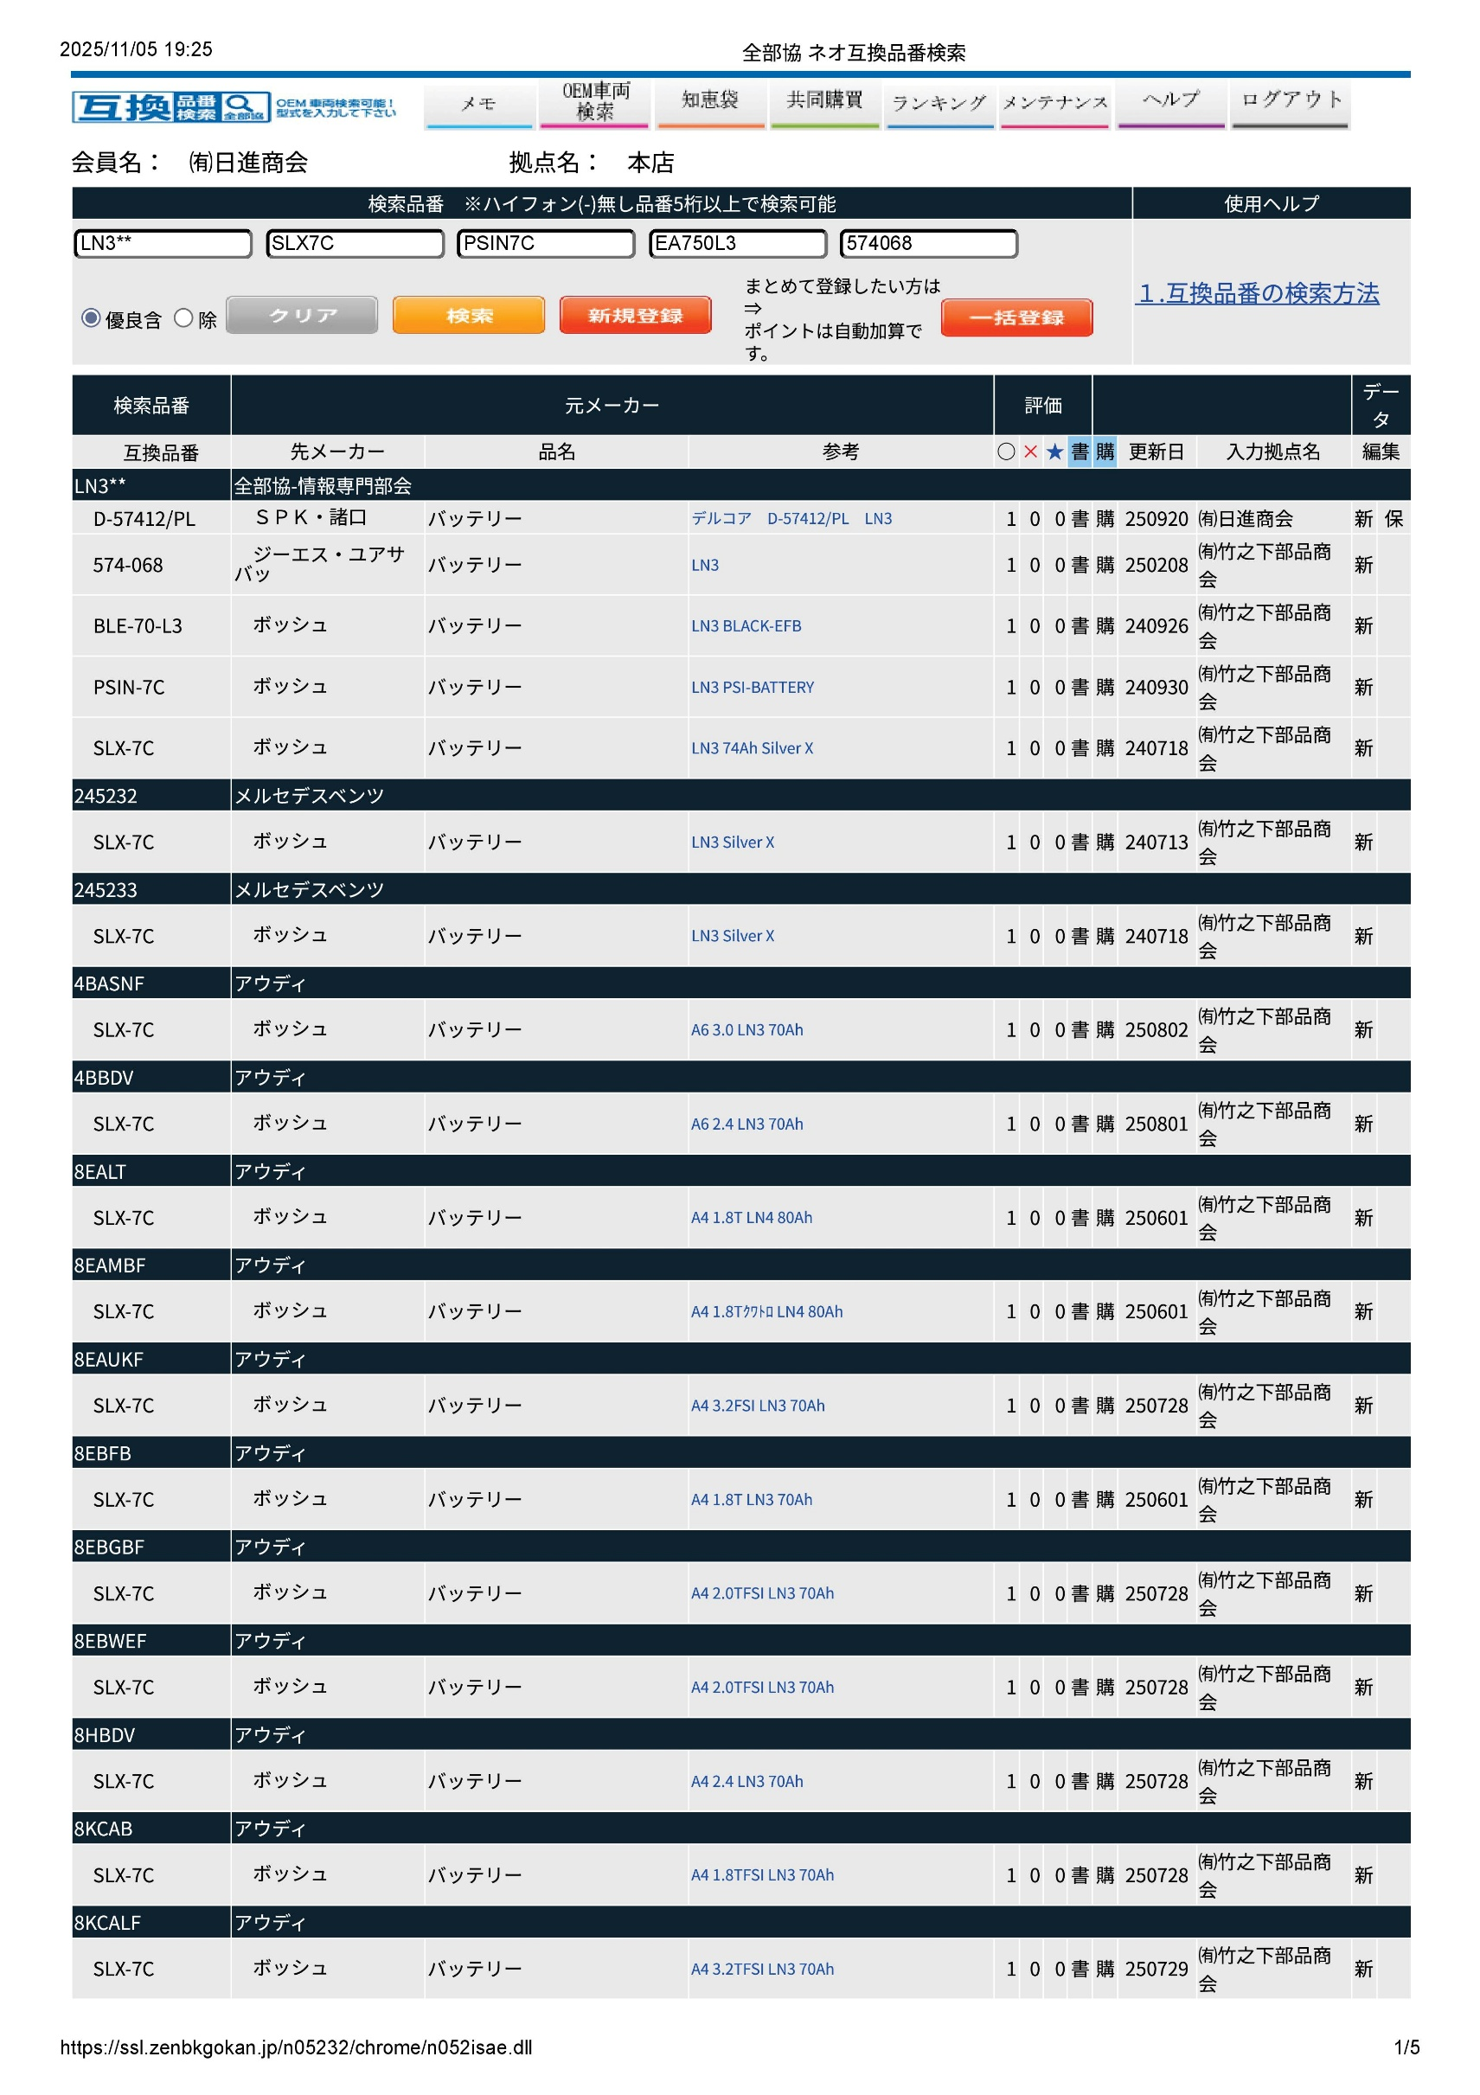
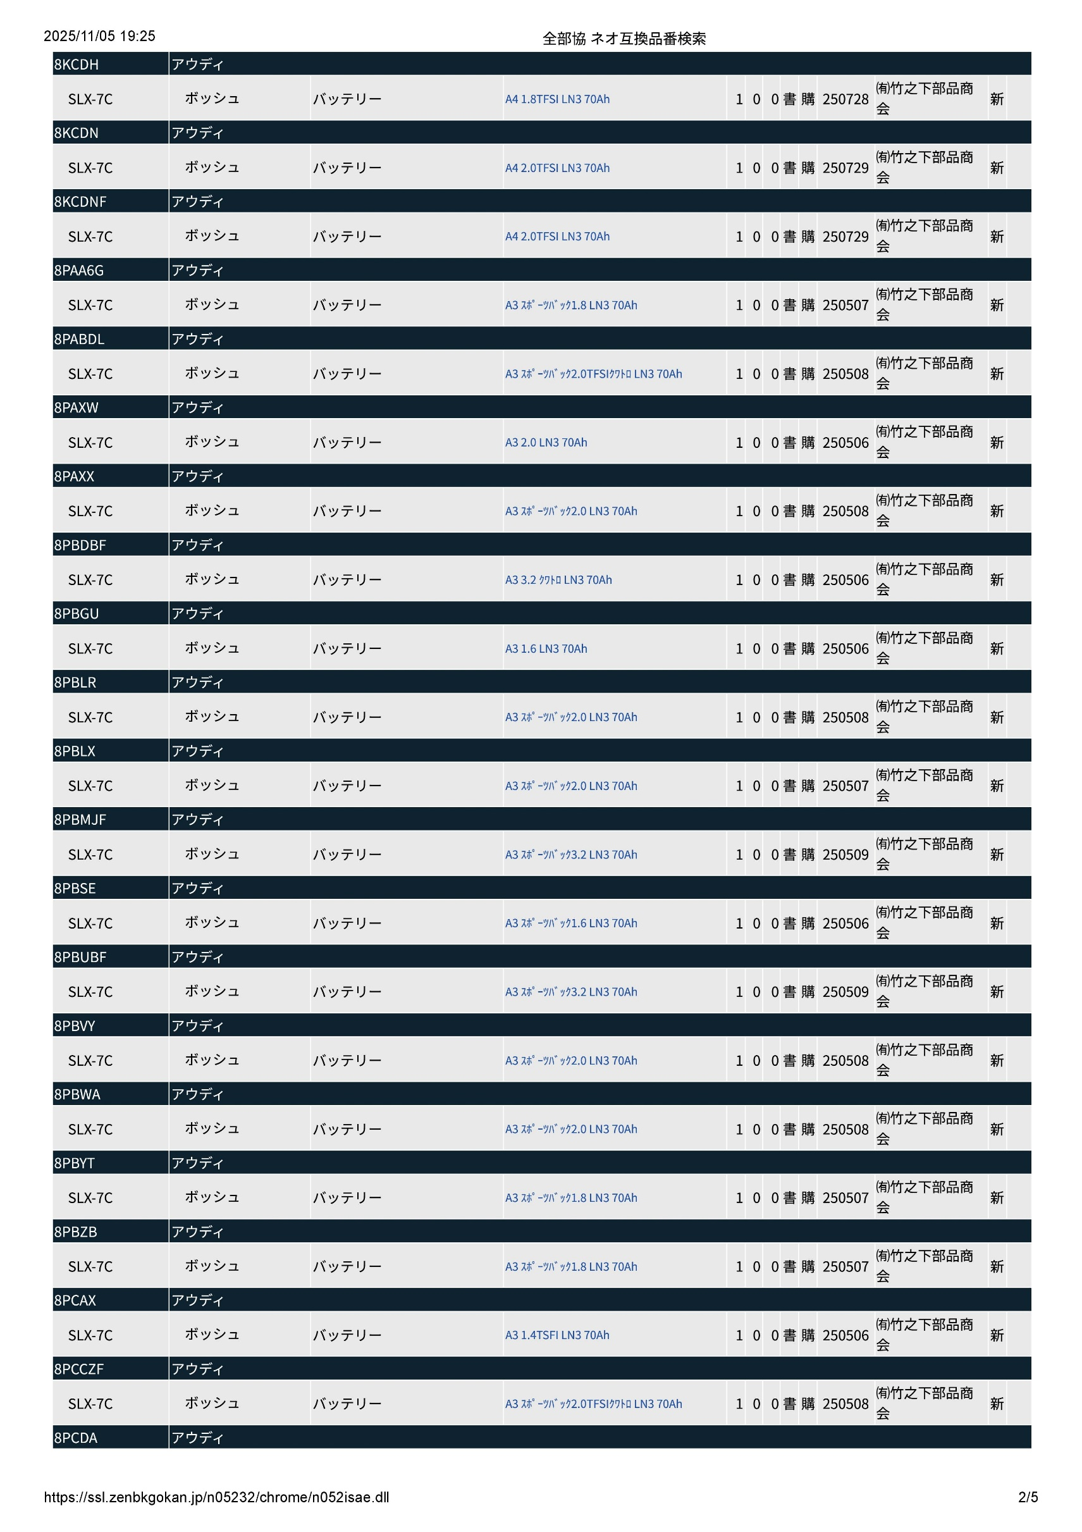
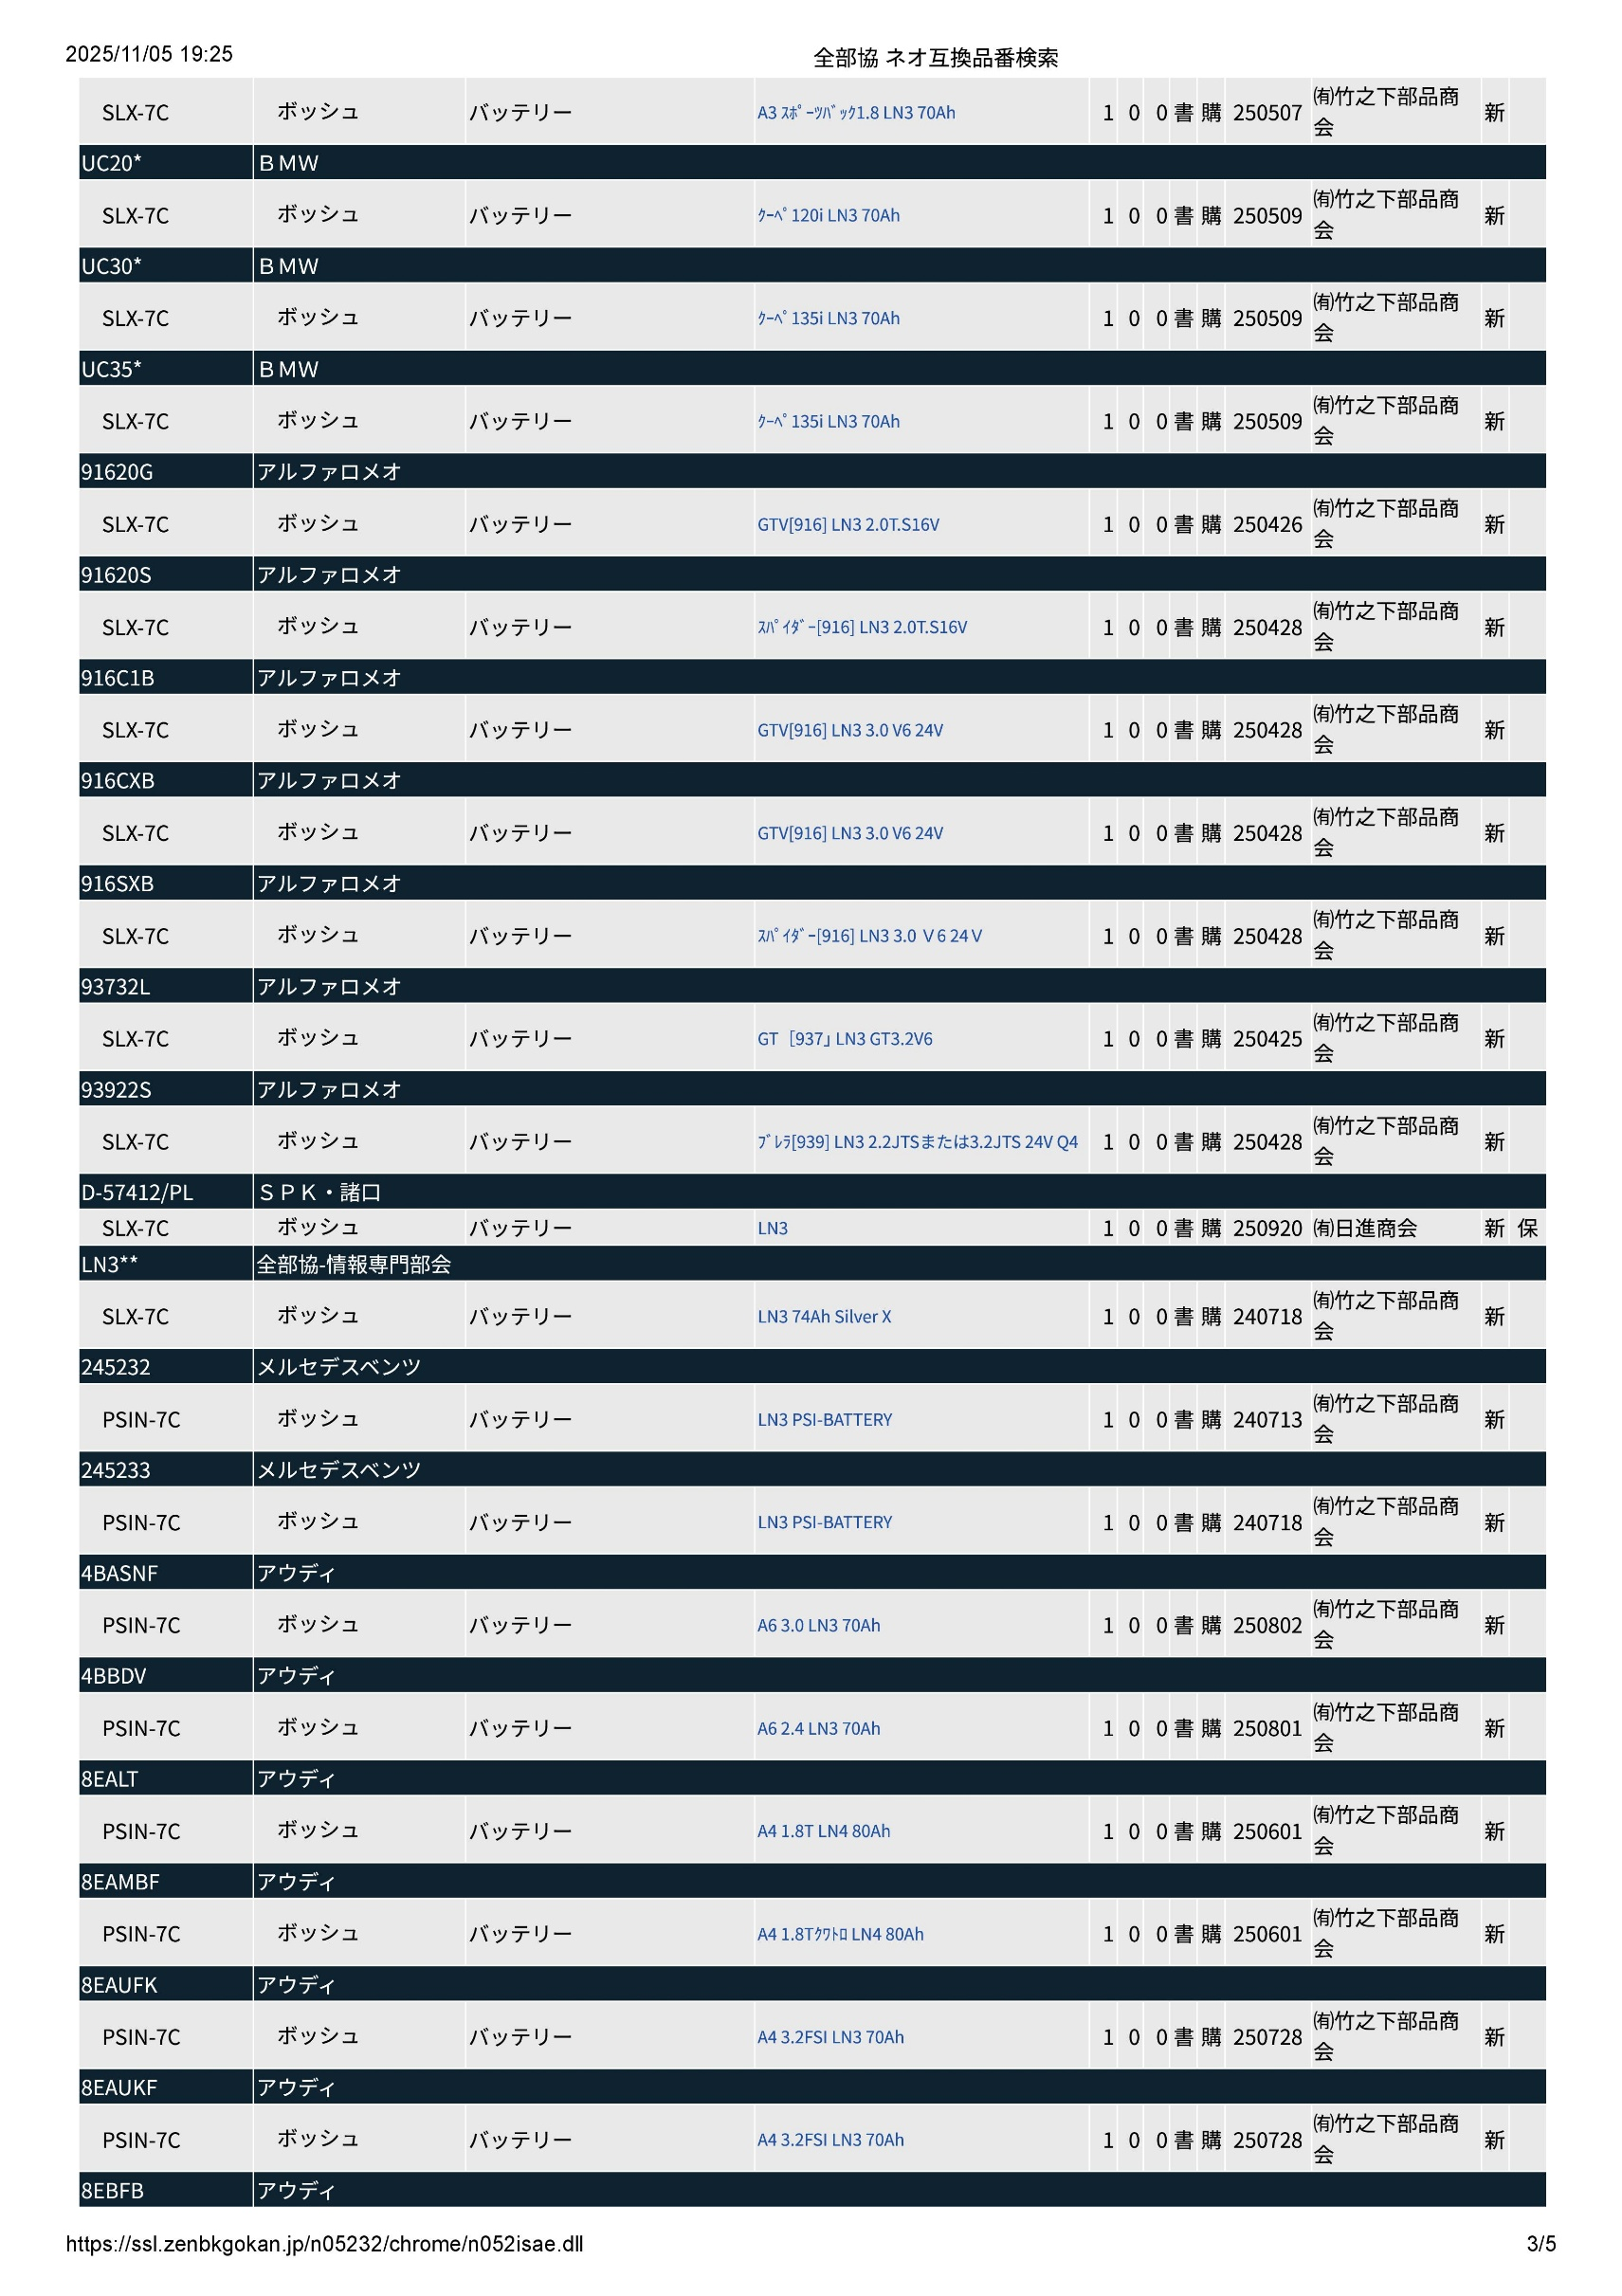
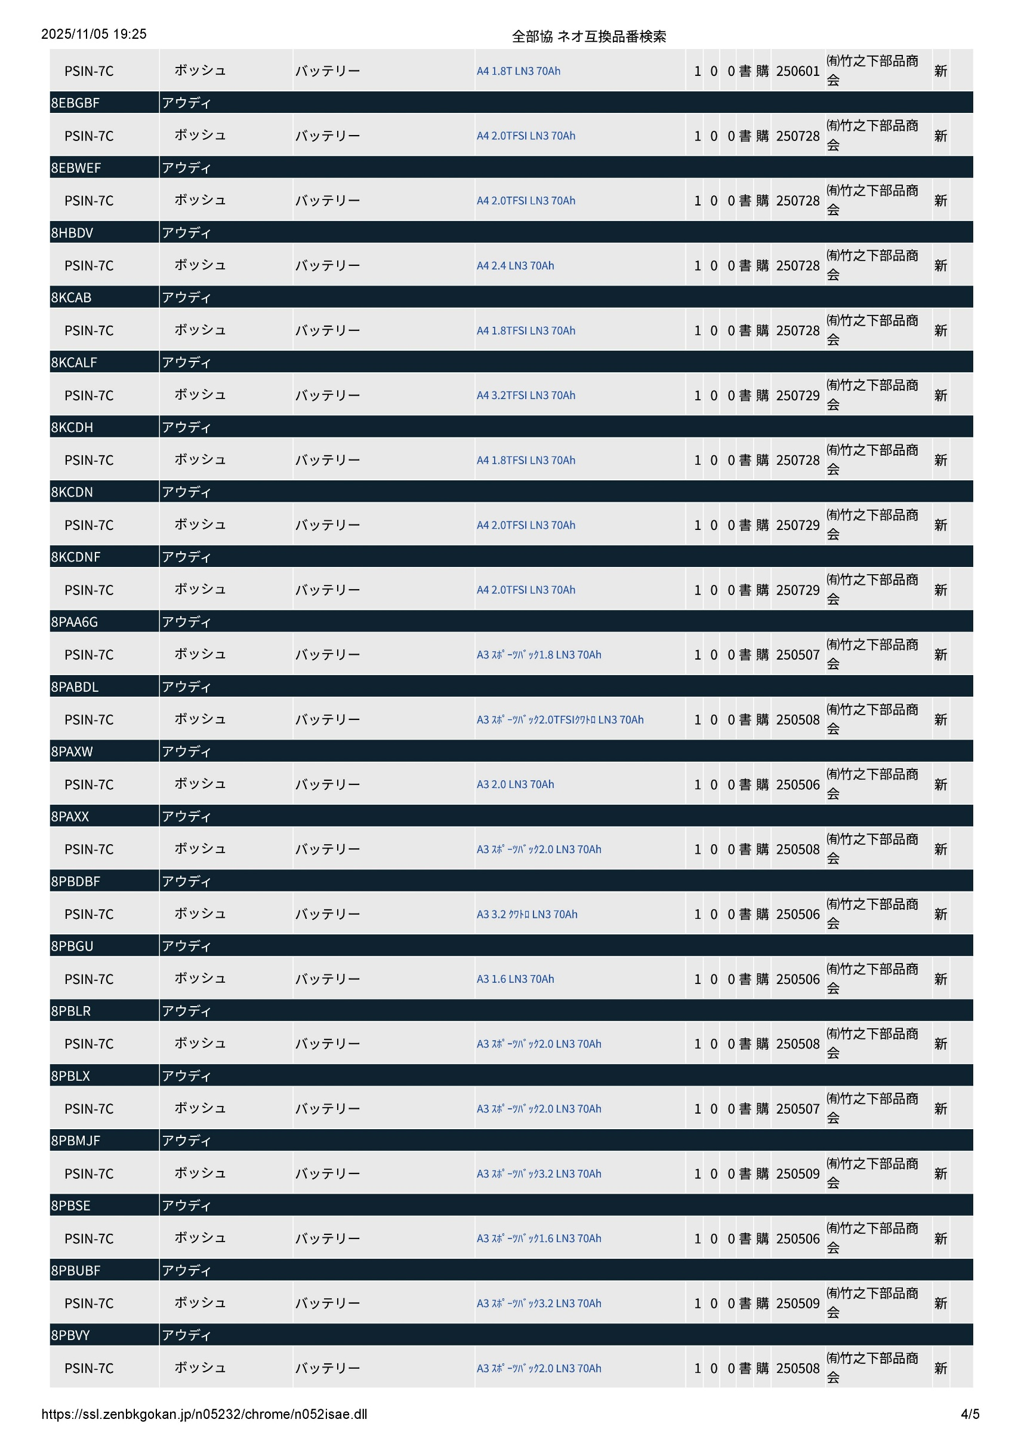
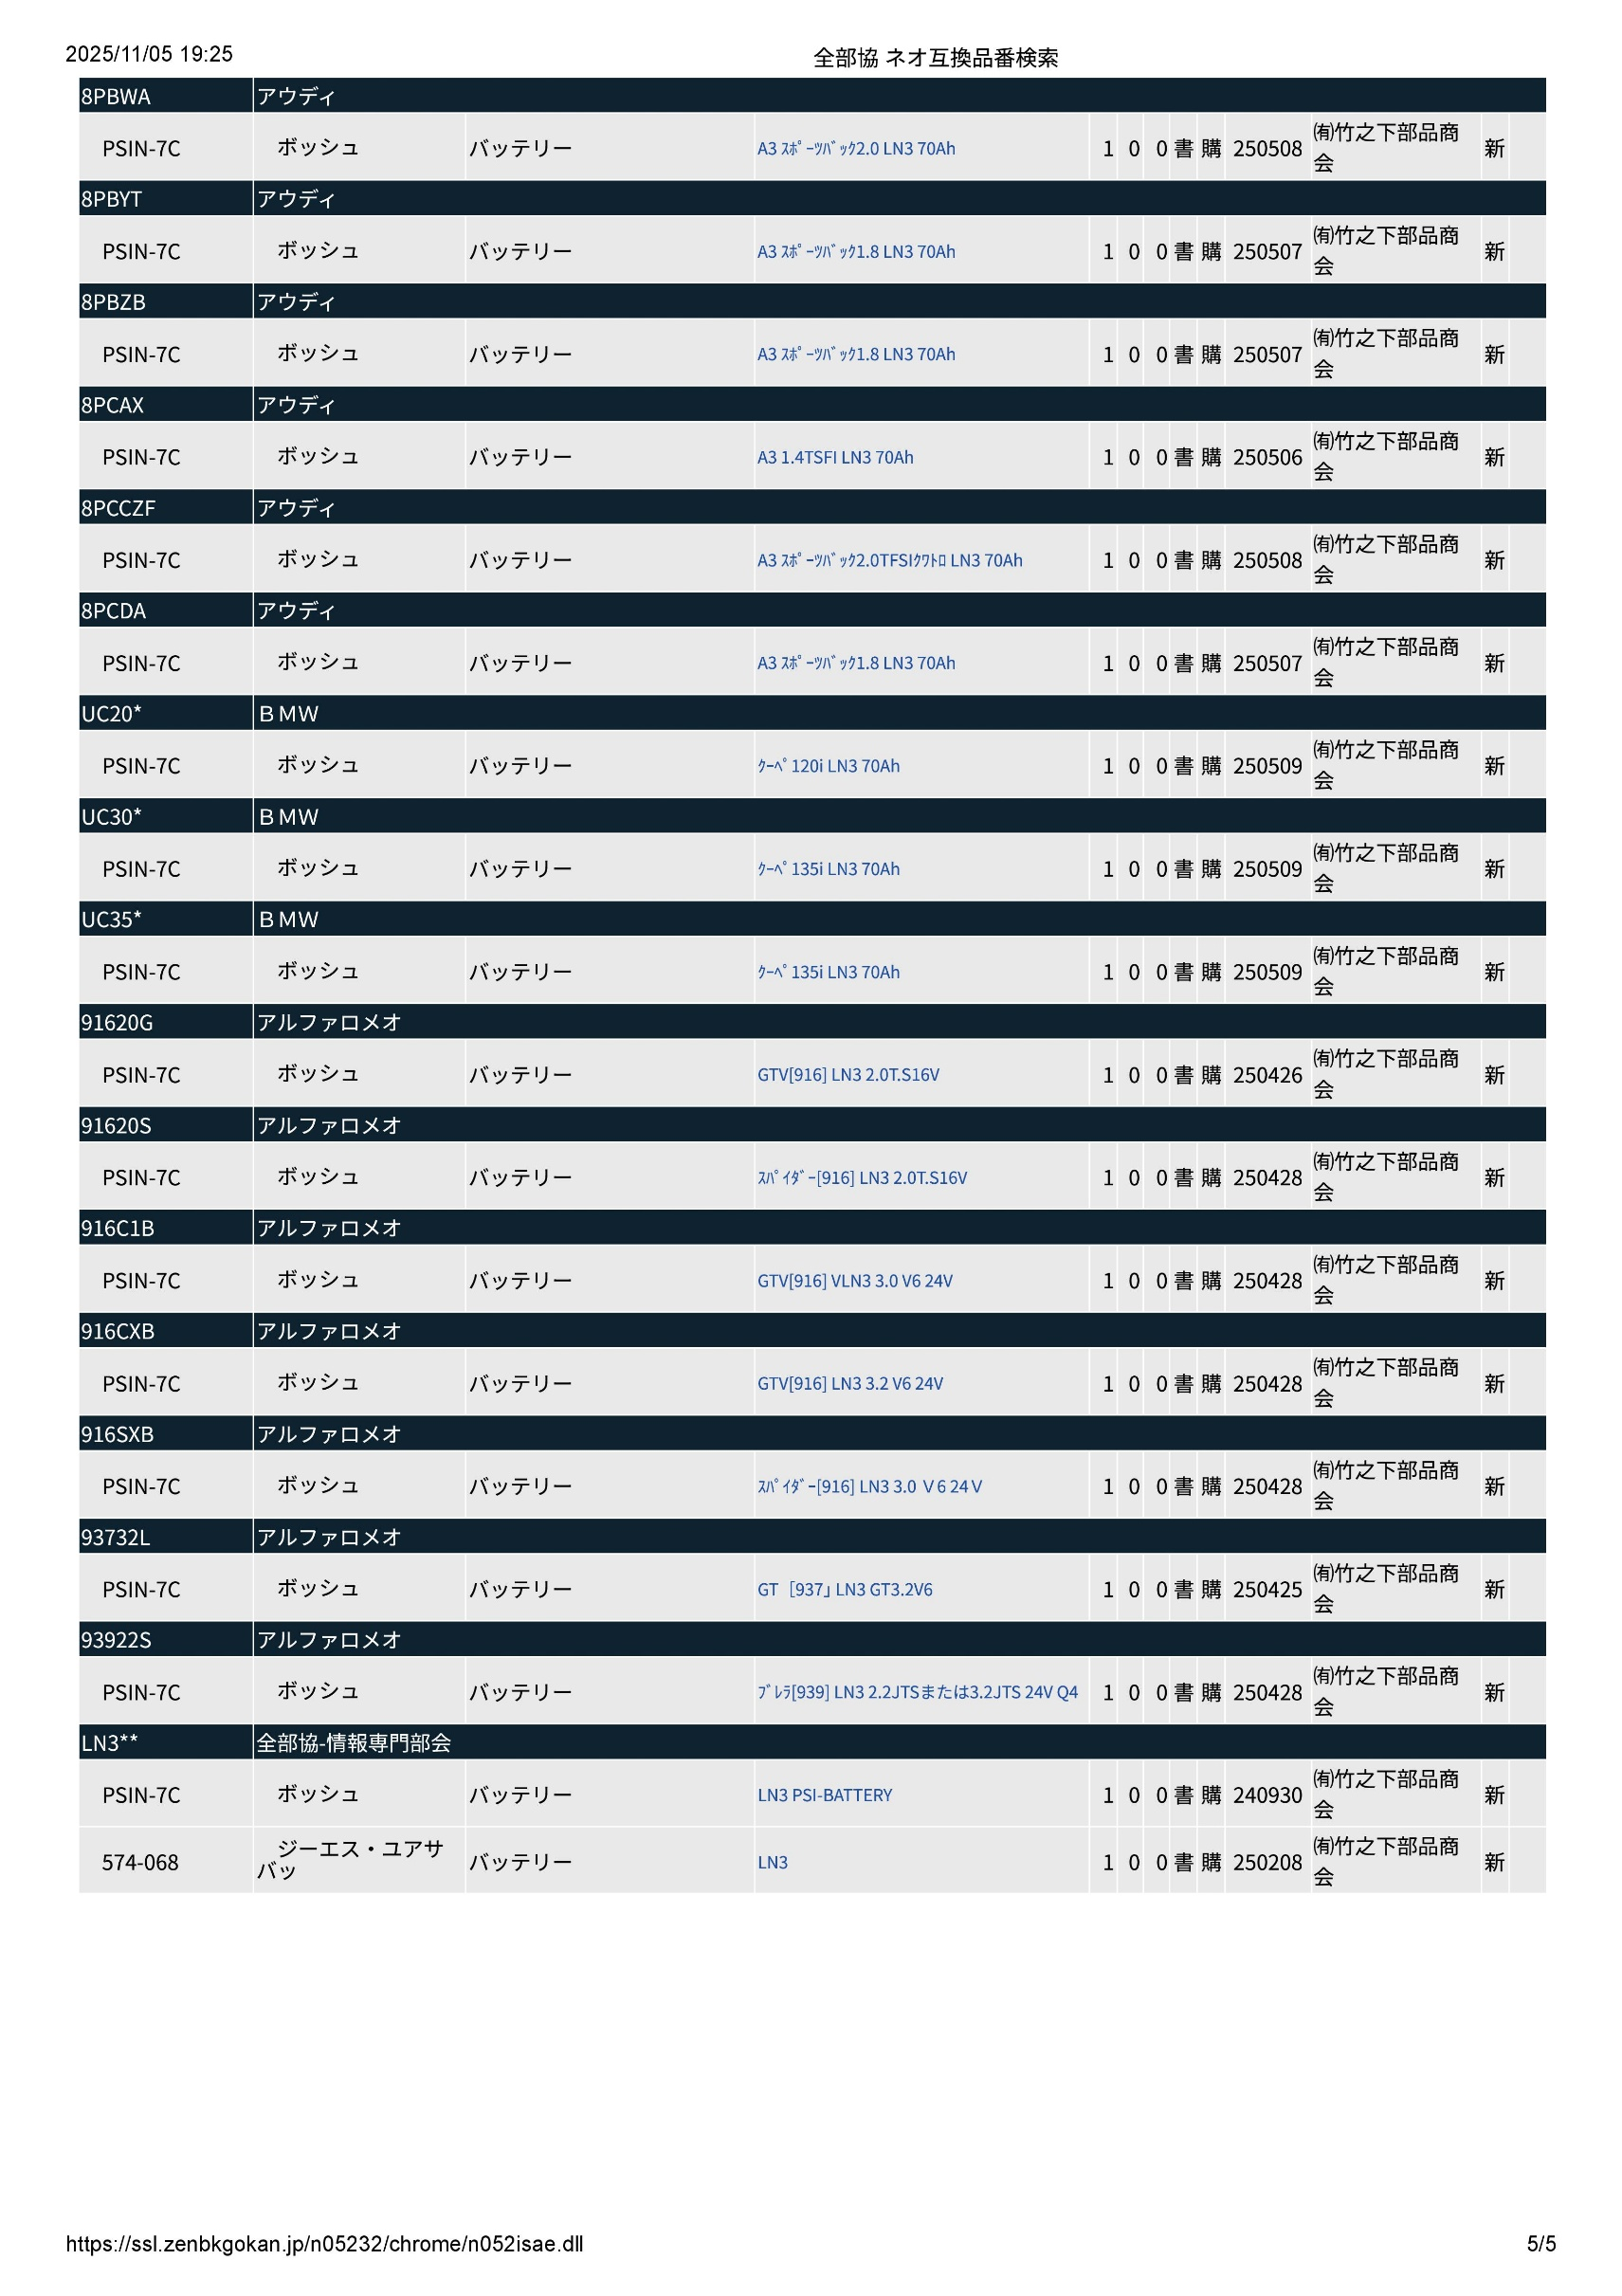
左側に表示される部品の内容 |  |  | 右側に表示される部品の内容
対象となる純正番号 |  |  | 優良番号
車輌メーカー |  |  | 優良メーカー
純正=1 | コード表参照 | 品番"-"付き | 優良=2 | コード表参照 | 品番"-"付き | 品名 | 主に、\=優良定価を。他、規格や注意事項
GU区分 | メーカーCD | 純正品番 | GU区分 | ブランドCD | 優良品番 | 品名 | 参考 | 備考① | 備考① | 備考①
9 | 9999 | X（28） | 9 | 9999 | X（28） | X（20Mix） | X（50） | X（50） | X（50） | X（50）
F05014 | F05001 | F050012→02 | F05004 | F05005 | F05013→06 | F05003 | F05011[0] | F05011[１] | F05011[2] | F05011[3]
1 | 8 | 33214-11234-12 | 2 | 1234 | AAA12-3 | ﾍﾞﾙﾄ | 2,170 |  |  |  | ←参考
1 | 1 | 12345-12345 | 2 | 1234 | BBB1-23 | ベルト | 3,000 |  |  |  | ←参考
純正=1 | ﾒｰｶｰＣＤ | 純正品番 | 優良=2 | ブランドCD | 優良品番 | 品名 | 参考 | 備考① | 備考① | 備考①
2 |  | LN3** | 2 |  | SLX-7C | バッテリー | BOSCH
 |  |  |  |  | PSIN-7C | バッテリー | BOSCH |  |  | ←こちらに付け足ししてください。
 |  |  |  |  | EA750-L3 | バッテリー | EXIDE
 |  |  |  |  | 574-068 | バッテリー | GSユアサ
上記のサンプル行以下、593行削除しています。
ご不明な点があればお手数ですがお問い合わせください。

